Arkusz1
 | Załącznik nr 2 do ogłoszenia o zamówieniu
Przedmiar robót

L.p. | Opis robót | Jedn. | Ilość
1. | 2. | 3. | 4.
I. | ROBOTY OGÓLNOBUDOWLANE
 | Koszty rozbiórek
1 | Zabezpieczenie powierzchni robót | rycz. | 1.0
2 | Demontaż z wyniesieniem ścian wewnętrznych i brodzika | m2 | 15.4
3 | Demontaż z wyniesieniem okładzin ściennych i podłogowych | m2 | 112.0
4 | Demontaż z wyniesieniem drzwi | szt. | 9.0
5 | Demontaż z wyniesieniem osprzętu sanitarnego | szt. | 8.0
6 | Demontaż z wyniesieniem bojlera | szt. | 1.0
7 | Demontaż z wyniesieniem osprzętu elektrycznego | rycz. | 1.0

 | Ściany
8 | Powiększenie otworu drzwiowego, montaż nadproża | szt. | 3.0
9 | Montaż płyty GKBI (tynkowanie po zdemontowanych płytkach) | m2 | 97.0
10 | Montaż obudowa stelaże wc (płyta OSB + GKBI) na h=120cm | szt. | 3.0
11 | Montaż gresu 60x120cm | m2 | 31.0
12 | Gierownaie płytek | mb. | 6.0
13 | Montaż drzwi wewnętrznych | szt. | 5.0
14 | Montaż drzwi HPL | szt. | 2.0
15 | Gładzie gipsowe w korytarzu | m2 | 40.0
16 | Gruntowanie | m2 | 106.0
17 | Dwukrotne malowanie ścian farbami lateksowymi (kolor) | m2 | 106.0
18 | Zabezpieczenie przeciwwodne ścian i podłogi w łazience | szt. | 3.0

 | Sufity
19 | Montaż płyty GKBI (tynkowanie po zdemontowanych płytkach) | m2 | 16.5
20 | Gruntowanie | m2 | 16.5
21 | Dwukrotne malowanie sufitów farbą (biały) | m2 | 16.5

 | Podłogi
22 | Dostawa i montaż wylewki samopoziomującej | m2 | 12.5
23 | Montaż gresu gresu 60x60cm | m2 | 12.5
24 | Przycięcie do h=10cm i montaż cokołu z płytki gresowej | mb. | 7.80
25 | Dostawa i montaż profila stalowego na łączeniu gresu i wykładziny PCV | szt. | 4.00

 | ROBOTY OGÓLNOBUDOWLANE RAZEM
II. | INSTALACJE SANITARNE
26 | Instalacja kanalizacji | szt. | 3.0
27 | Instalacja woda ciepła / zimna | szt. | 9.0
28 | Montaż podtynku wc | szt. | 3.0
29 | Montaż armatury sanitarnej | szt. | 3.0
30 | Dostawa zaworków kolor chrom | szt. | 3.0
31 | Dostawa syfohu umywalkowego kolor biały | szt. | 1.0
32 | Montaż wc z deską | szt. | 3.0
33 | Montaż umywalki | szt. | 3.0
34 | Montaż szafki pod umywalkę | szt. | 3.0
35 | Montaż podgrzewacza wody | szt. | 3.0
36 | Montaż akcesoriów łazienkowych (uchwytów, podajnika na papier, ręczniki) | szt. | 9.0
 | INSTALACJE SANITARNE RAZEM
III. | INSTALACJE ELEKTRYCZNE
37 | Instalacja gniazd wtykowych | szt. | 7.0
38 | Instalacja oświetlenia, wypustów świetlnych | szt. | 23.0
39 | Montaż gniazd wtykowych /włączników | szt. | 14.0
40 | Montaż oświetlenia sufitowego | szt. | 9.0
41 | Montaż wentylatora ściennego | szt. | 4.0
 | INSTALACJE ELEKTRYCZNE RAZEM
V. | PRACE POMOCNICZE I DODATKOWE I PORZĄDKOWE
42 | Prace porządkowe w obrębie placu budowy | rycz. | 1.0
43 | Kontener | szt. | 2.0
 | PRACE POMOCNICZE I DODATKOWE I PORZĄDKOWE RAZEM
V. | MATERIAŁY I SPRZĘTY
44 | Dostawa Paradyż Uniwersalne P U117 Grey płytka ścienno-podłogowa 59,8x119,8 cm Nr kat: RR06X121U117GR Marka: Paradyż | m2 | 42.5
45 | Dostawa drzwi wewnętrznych szer. 70 i 80 cm(tożsame z istniejącymi w budynku) | szt. | 5.0
46 | Dostawa drzwi HPL do wc 2 szt. | szt. | 2.0
47 | Dostawa Bosch Tronic podgrzewacz wody przepływowy model TR4000 5 ET elektryczny 7736504690 | szt. | 3.0
48 | Dostawa Grohe Bauloop bateria umywalkowa chrom 23337000 Nr kat: 23337000 Marka: Grohe | szt. | 1.0
49 | Dostawa Cersanit Moduo umywalka 40 cm z szafką szara S801-217-DSM Nr kat: S801217DSM Marka: Cersanit | szt. | 1.0 | 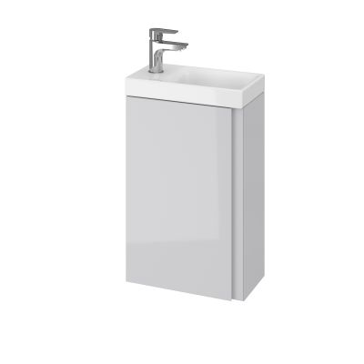
50 | Dostawa Szafka pod umywalkę z drzwiami, szary rama/szary bateria Pilkån, 44x43x65 cm Elementy w zestawie Ten produkt składa się z: TVÄLLEN Pojedyncza umywalka, 44x43x5 cm ENHET Szafka umywalkowa z półką, szary, 40x40x60 cm PILKÅN Bateria z odpływem, chrom ENHET Drzwi, szary rama, 40x60 cm RÄNNILEN Syfon, 1 komora SKRUVSHULT Gałka, antracyt, 18 mm | szt. | 1.0 | 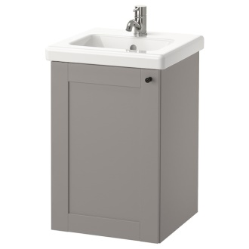
51 | Dostawa ENHET / TVÄLLEN Szafka pod umywalkę z 2 drzwiami, szary rama/szary bateria Pilkån, 64x43x65 cm Ten produkt składa się z: TVÄLLEN Pojedyncza umywalka, 64x43x5 cm ENHET Szafka umywalkowa z półką, szary, 60x40x60 cm PILKÅN Bateria z odpływem, chrom ENHET Drzwi, szary rama, 30x60 cm RÄNNILEN Syfon, 1 komora SKRUVSHULT Gałka, antracyt, 18 mm | szt. | 1.0 | 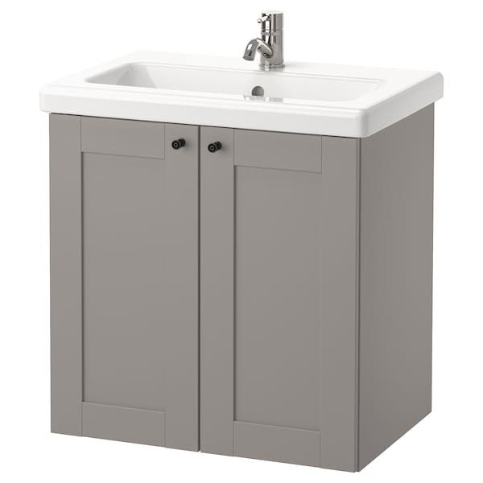
52 | Zestaw podtynkowy WC SEREL GROHE W zestawie: Miska Serel bezkołnierzowa; Deska sedesowa wolnoopadająca z Duroplastu; Pneumatyczny stelaż podtynkowy Grohe Solido; Przycisk spłukujący Grohe Start; Kątowniki do montażu stelaża | szt. | 3.0 | 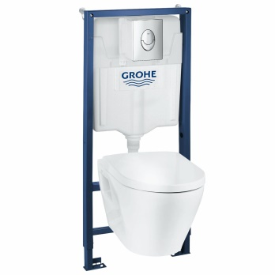
52 | Dostawa Lustro | szt. | 3.0
53 | Dostawa osprzętu gniazd wtykowych IP 44 i włączników Simon kolor biały | rycz. | 1.0
54 | Dostwa Sapho Eira wentylator ścienno-sufitowy osiowy biały EI102 Nr kat: EI102Marka: Sapho | szt. | 4.0
55 | Dostwa Plafon łazienkowy Rene IP44 biały LED Polux | szt. | 9.0
 | MATERIAŁY I SPRZĘTY RAZEM

